Portada
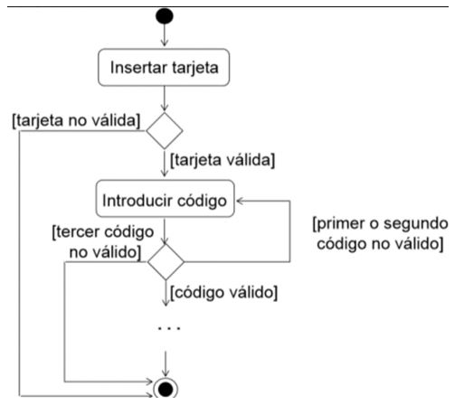

Módulo | Ejecución de las Puebas
Actividad # | Caso de prueba Flujo Cajero Automático
Fecha: | 01/02/2023
Grupo: | 3
Integrantes: | Gisele Abdoni
 | Leila Balbiani
 | Valentina Balducci
 | Analia Casali
 | Licet Cortes
 | Franco Giovanovich
 | Maira Jimenez
 | Valeria Meneses
 | Sofía Merlos
 | Andrea Pinto
 | Andrés Simahan
 | Damian Trucco
 | Luciana Urquieta

